问题
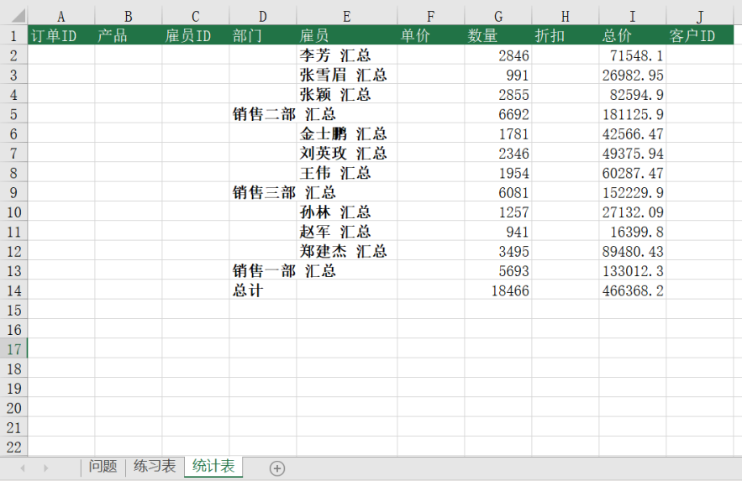
 |  | 课后小练习

任务1：
 | 在“练习表”中使用分类汇总统计数据，以部门为主要分类、雇员为次要分类统计总计数量和总价。

任务2：
 | 将分类汇总的结果复制到“统计表”中。

任务3：
 | 取消“练习表”中的分类汇总。

